04
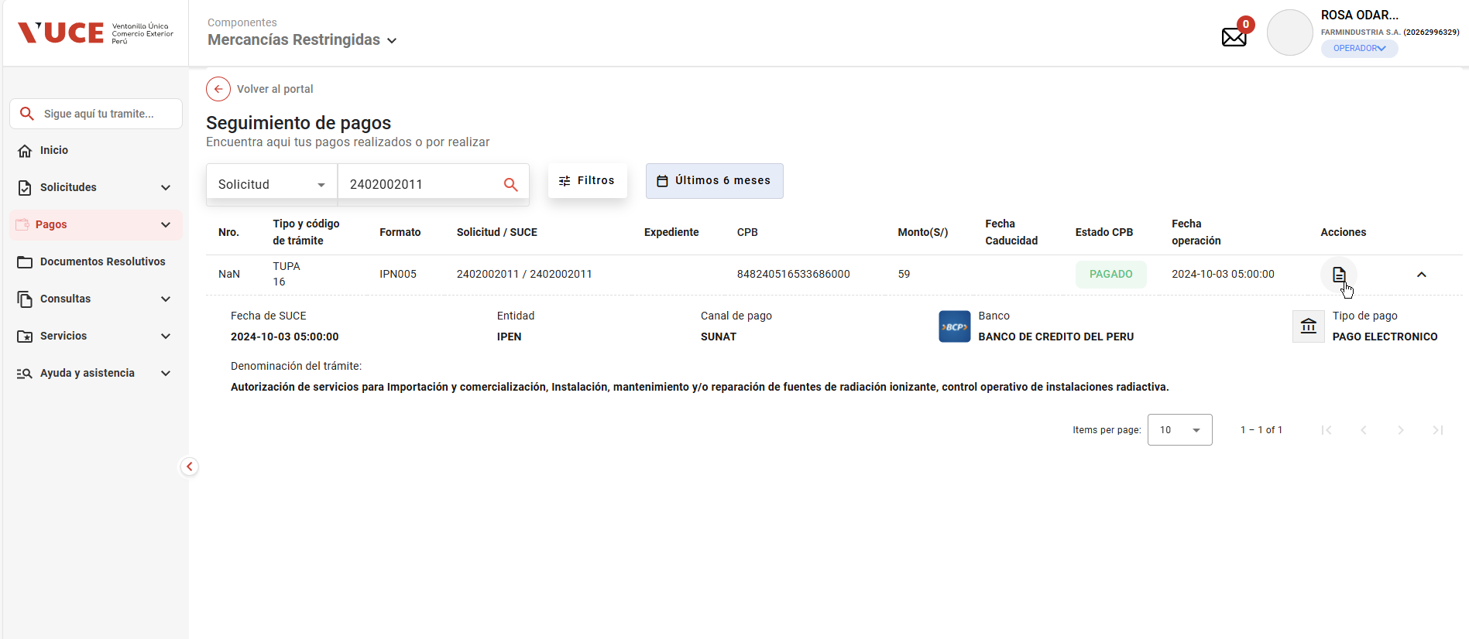
PASO 01: Ingresar a la página de la VUCE
Se ingresa de manera exitosa a la ruta de MR 2, mostrando la ventana de login
https://landing-test.vuce.gob.pe/mr2/mr2-ui/

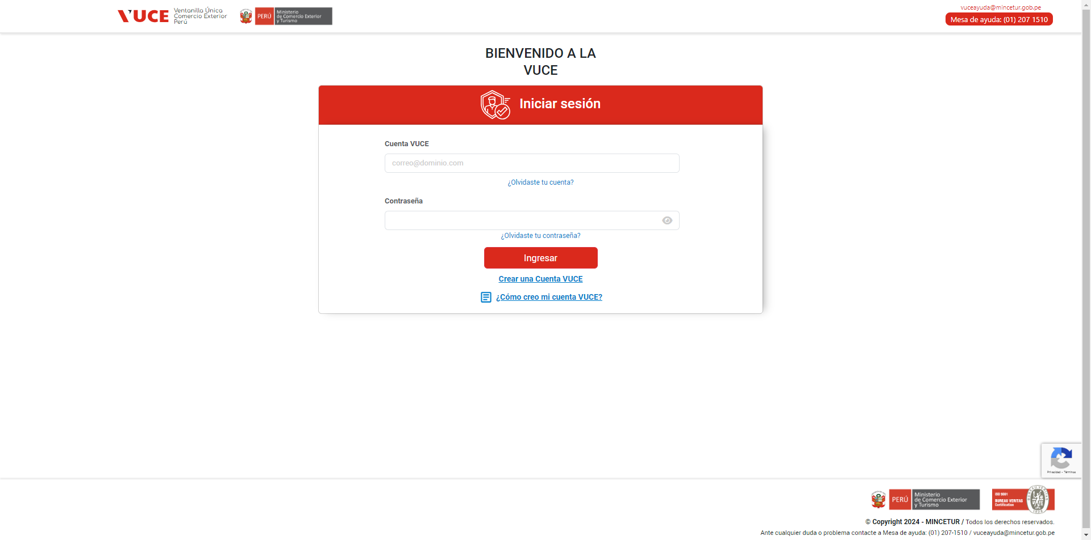

PASO 02: Loguearse con el perfil
Se ingresa satisfactoriamente las credencias del perfil solicitado

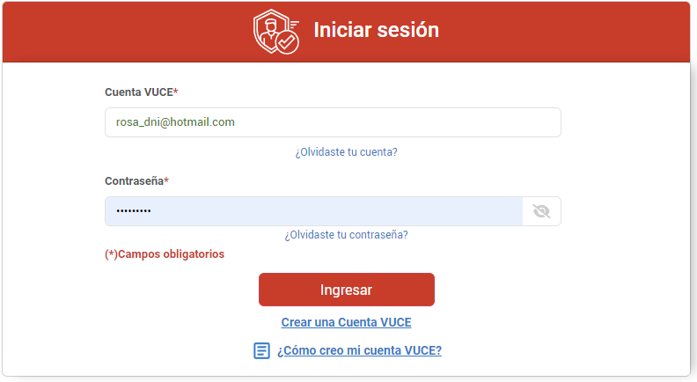

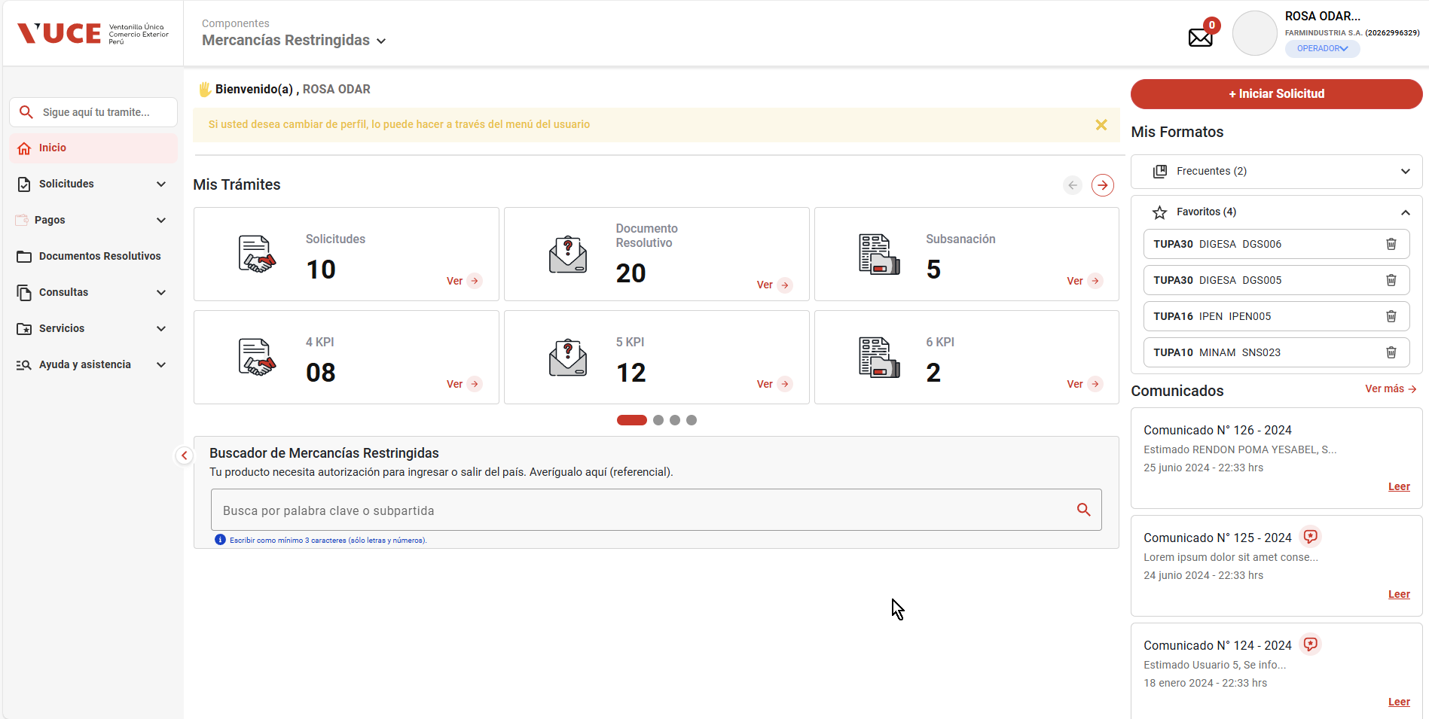

PASO 03: Ir a la Bandeja de Pagos
El sistema muestra la ventana de Seguimiento de pago con sus respectivos filtros de búsqueda.

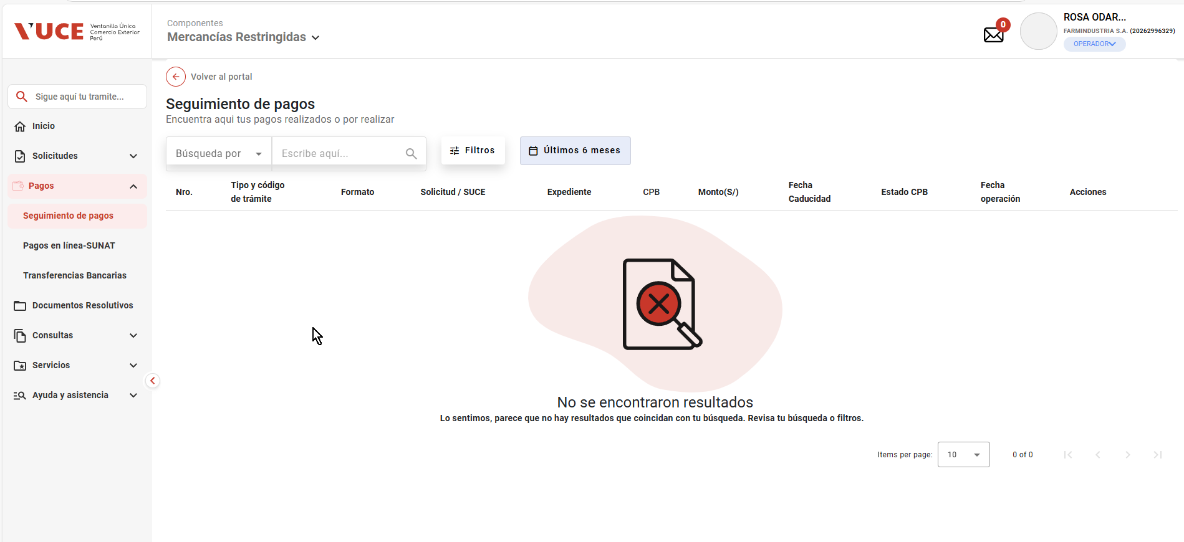

PASO 04: Buscar las ordenes de pagos pendientes de pago para una persona natural
Que el sistema muestre la lista de resultados con los pagos pendientes, para una persona de tipo natural/juridica

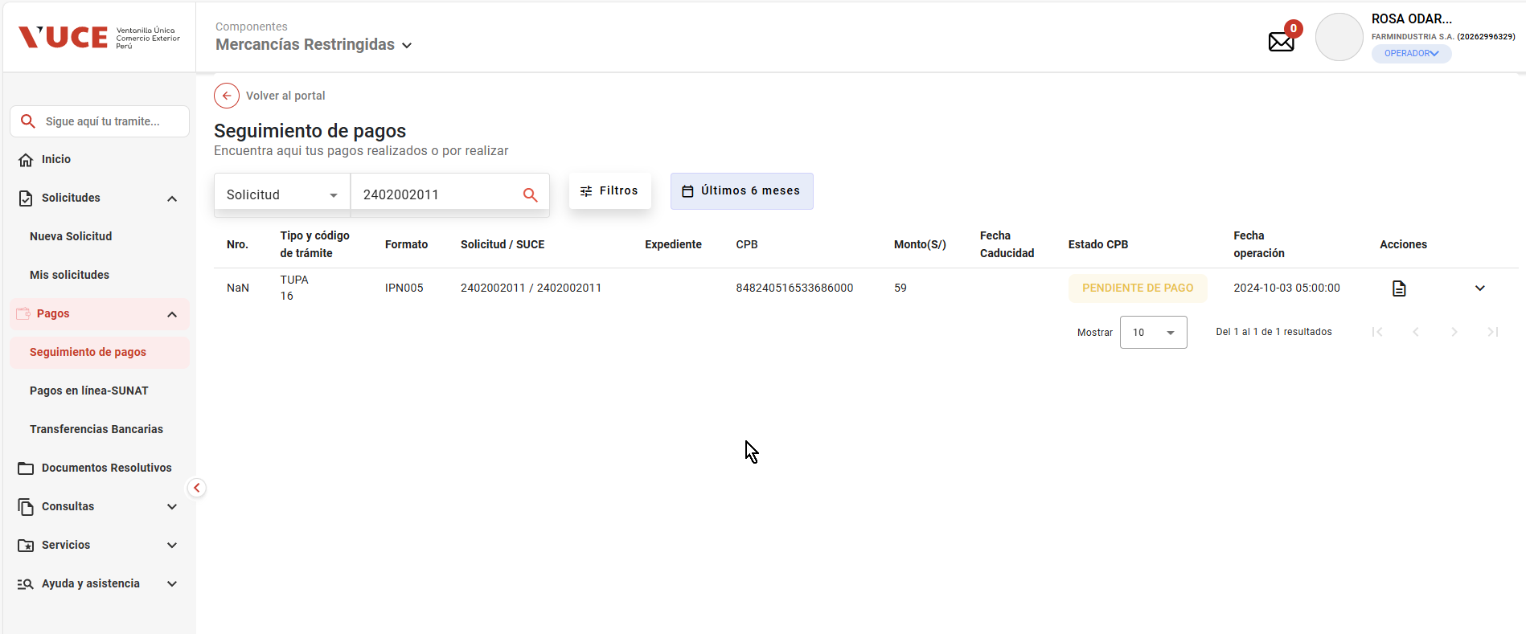

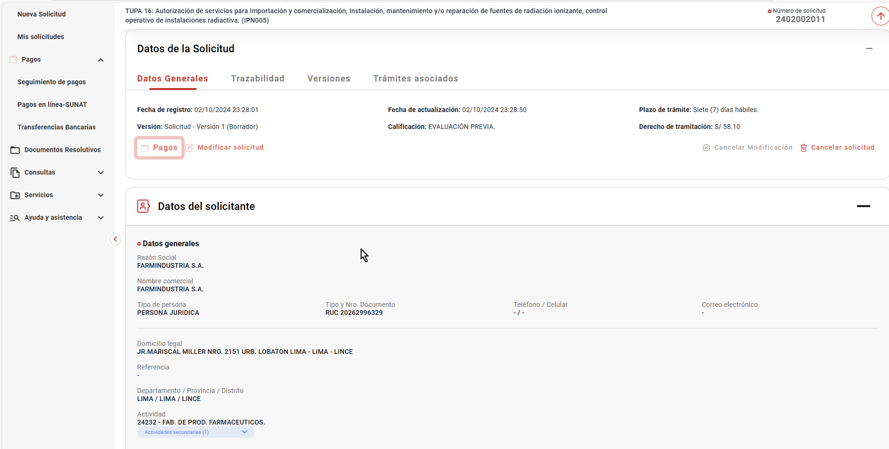

PASO 05: Seleccionar una orden de pago
El usuario al hacer clic en “Imprimir CPB”, el sistema podrá mostrar el comprobante bancario para una persona natural

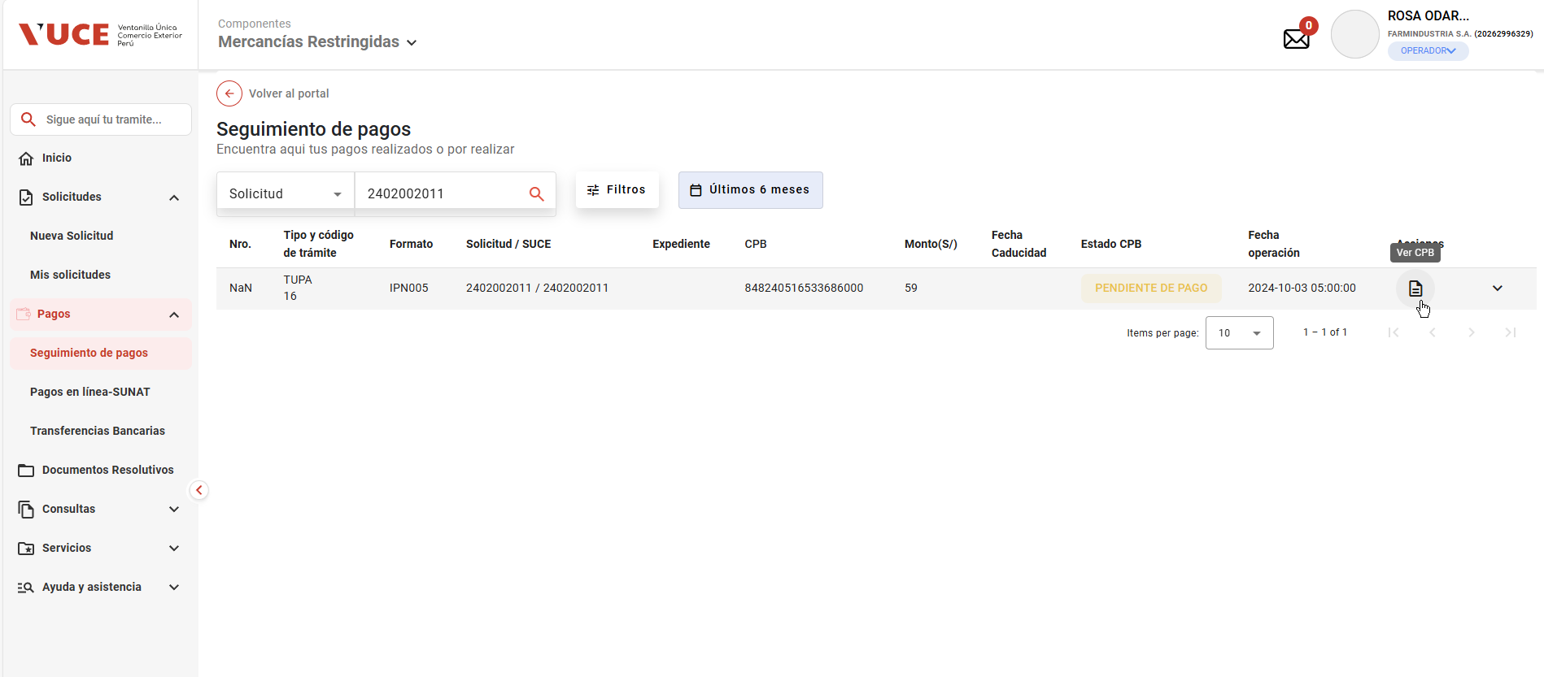

Que el sistema invoque la pasarela de pagos de SUNAT

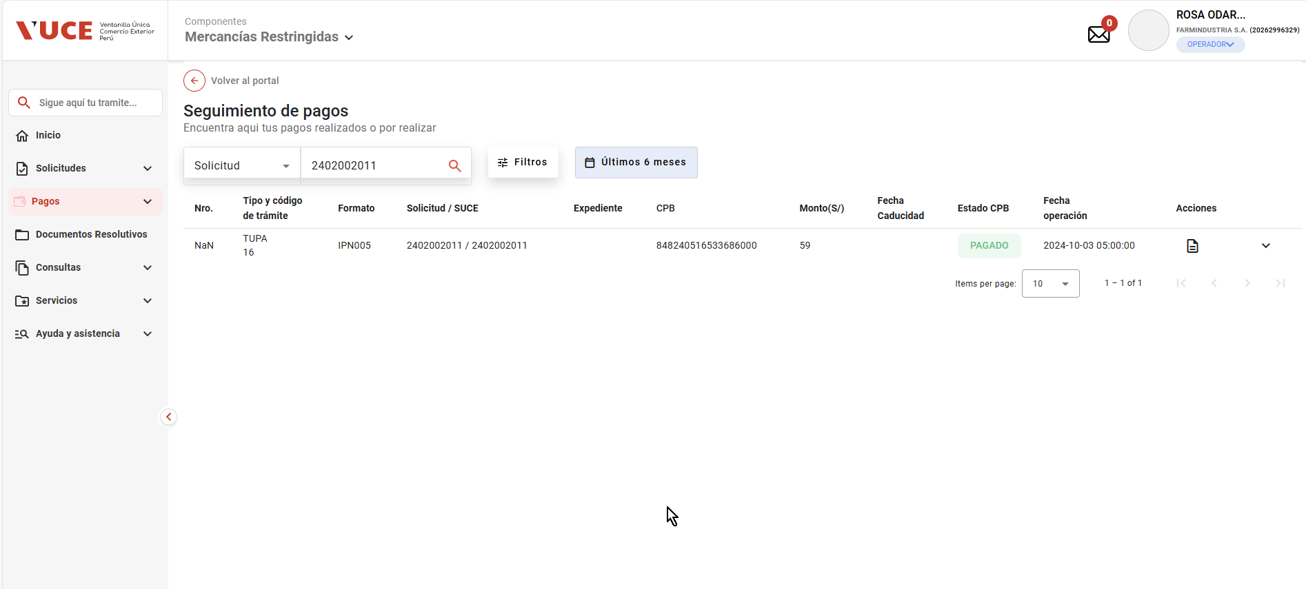

PASO 06: Hacer clic en el botón CPB (imprimir)

En caso de éxito, la pasarela retorna lo siguiente:
* Nombre referencial del archivo
* Archivo con la información resumen a pagar (en pdf)
* Código 200 (operación exitosa)

07
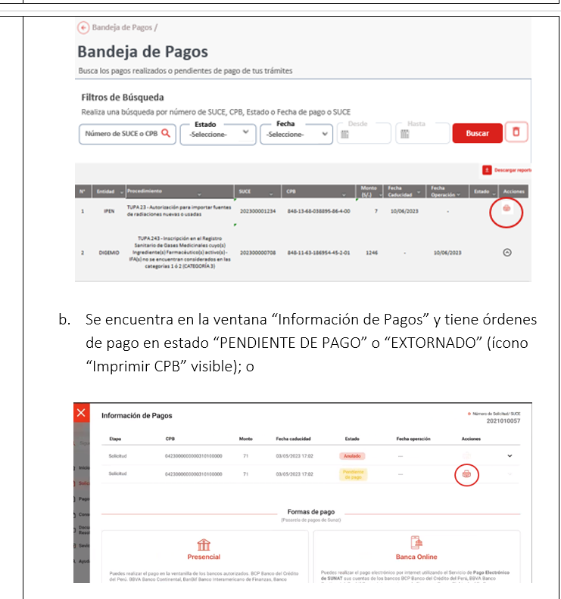
PASO 01: Ingresar a la página de la VUCE

https://landing-test.vuce.gob.pe/mr2/mr2-ui/

PASO 02: Loguearse con el perfil MR.ENTIDAD.SUPERVISOR_AREA

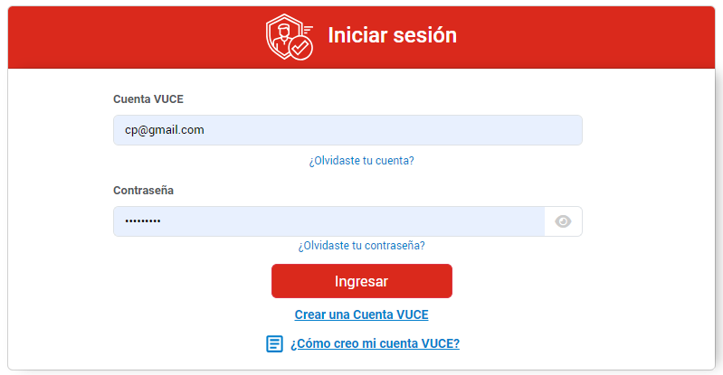

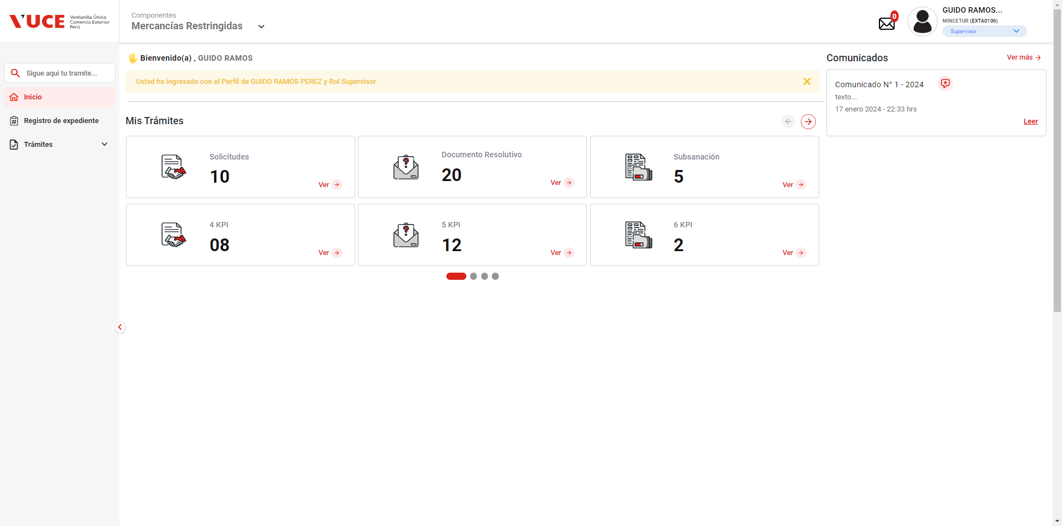

PASO 03: Ir a la Bandeja de Pagos

Que el sistema muestre la lista de resultados con los pagos pendientes

Los botones de ver más no hacen ninguna acción, y el botón de siguiente de la misma manera.

PASO 04: Buscar las ordenes de pagos pendientes de pago para una persona natural

No se halla un listado de ordenes de pago según el rol indicado

 | 1. Ingresar a la página de la VUCE https://www.vuce.gob.pe/Paginas/Inicio_autenticacion.aspx
 | 2. Loguearse con el perfil MR.ENTIDAD.SUPERVISOR_AREA
 | 3. Ir a la Bandeja de Pagos
 | 4. Buscar las ordenes de pagos pendientes de pago para una persona natural
 | 5.Seleccionar una orden de pago
 | 6. Hacer clic en el botón CPB (imprimir)
 |  | 1. Que el sistema muestre la lista de resultados con los pagos pendientes
 |  | 2. Que el sistema invoque la pasarela de pagos de SUNAT
 |  | 3. En caso de éxito, la pasarela retorna lo siguiente:
 |  | * Nombre referencial del archivo
 |  | * Archivo con la información resumen a pagar (en pdf)
 |  | * Código 200 (operación exitosa)
 |  | orden de pago en estado ' Pendiente de Pago' desde la Bandeja de Pagos y al hacer clic en “Imprimir CPB” se puerda Ver el comprobante bancario para una persona natural

55
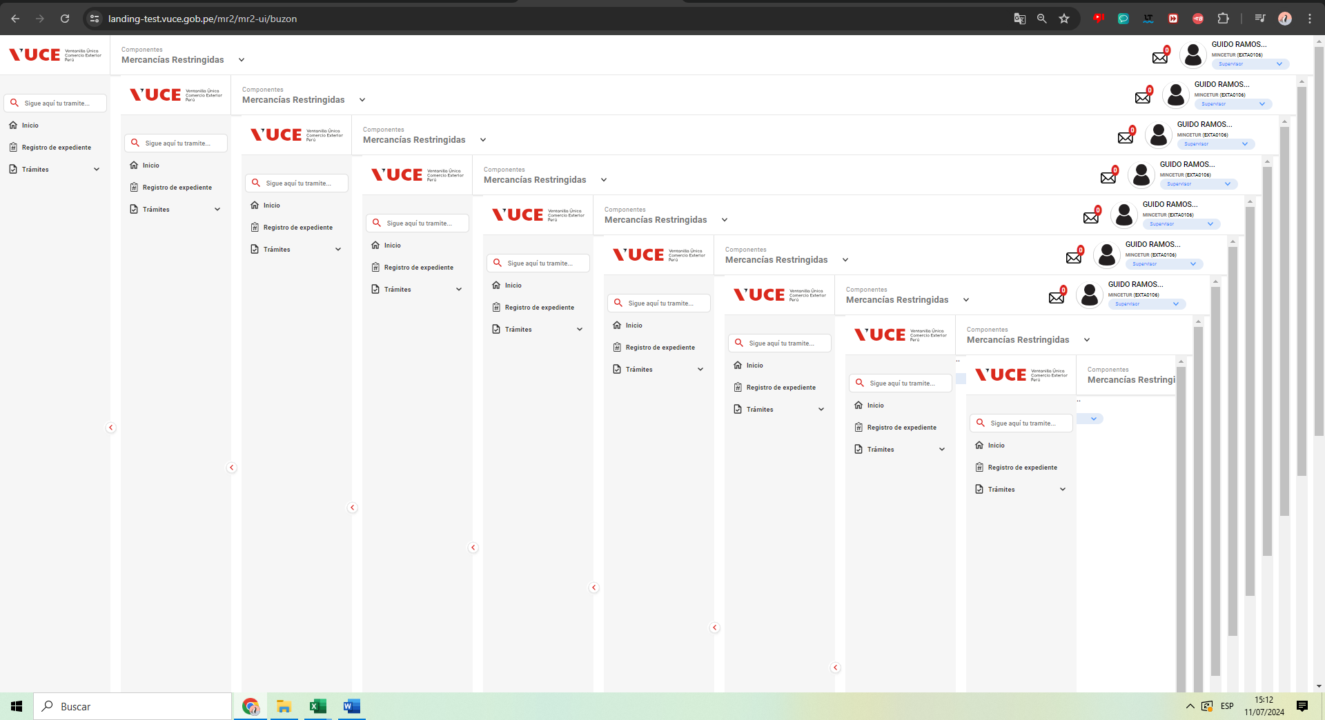
PASO 01: Ingresar a la página de la VUCE

https://landing-test.vuce.gob.pe/mr2/mr2-ui/

PASO 02: Loguearse con el perfil MR.ENTIDAD.SUPERVISOR_AREA

PASO 03: Ir al Buzón electrónico

Cuando se hace clic en el botón de Correo, el sistema are otra instancia de MR2 y así sucesivamente

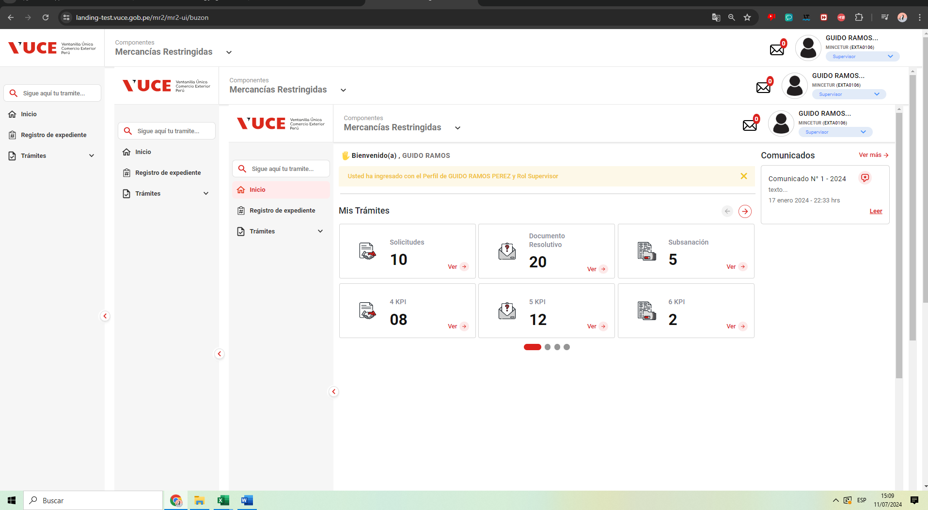

 | 1. Ingresar a la página de la VUCE https://www.vuce.gob.pe/Paginas/Inicio_autenticacion.aspx
 | 2. Loguearse con el perfil MR.ENTIDAD.SUPERVISOR_AREA
 | 3. Ir al Buzón electrónico
 | 4. Abrir la notificación de generación de CPB, que contiene el botón “Imprimir CPB(CDA)
 | 5. Hacer clic en el botón Imprimir CPB(CDA)

 |  | 1. Que el sistema muestre la lista de resultados con los pagos pendientes
 |  | 2. Que el sistema invoque la pasarela de pagos de SUNAT
 |  | 3. En caso de éxito, la pasarela retorna lo siguiente:
 |  | * Nombre referencial del archivo
 |  | * Archivo con la información resumen a pagar (en pdf)
 |  | * Código 200 (operación exitosa)
 |  | pago en estado ' Pendiente de Pago' desde la Buzón electrónico y al hacer clic en “Imprimir CPB” se puerda Ver el comprobante bancario para una persona natural

05
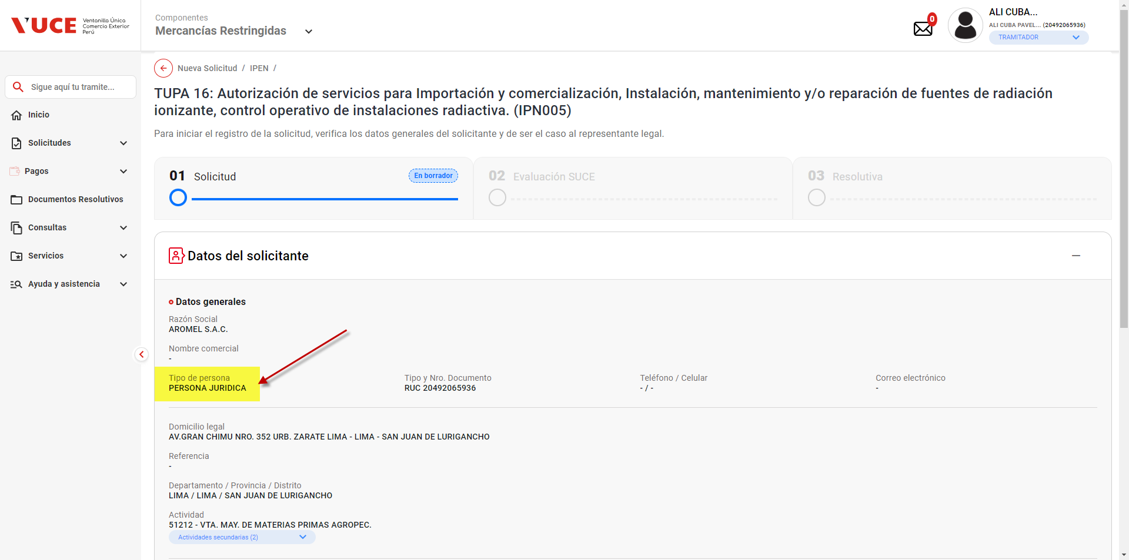
PASO 01: Ingresar a la página de la VUCE

https://landing-test.vuce.gob.pe/mr2/mr2-ui/

PASO 02: Loguearse con el perfil MR.ENTIDAD.SUPERVISOR_AREA

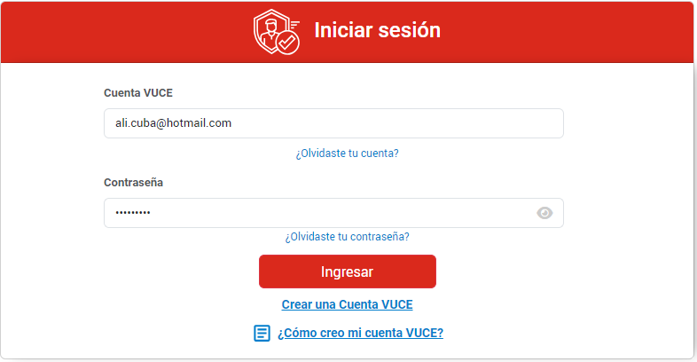

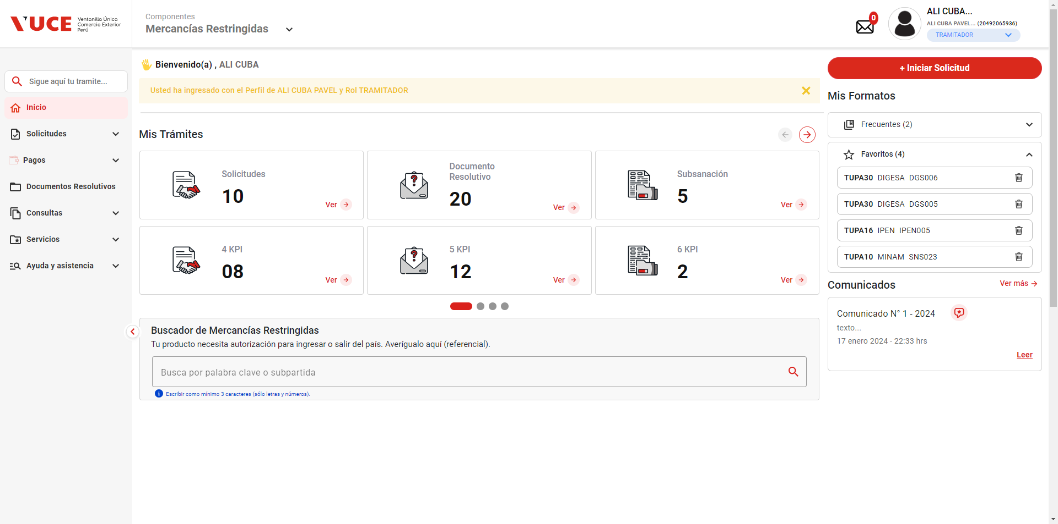

PASO 03: Ir a la Bandeja de Pagos

Que el sistema muestre la lista de resultados con los pagos pendientes

Los botones de ver más no hacen ninguna acción, y el botón de siguiente de la misma manera.

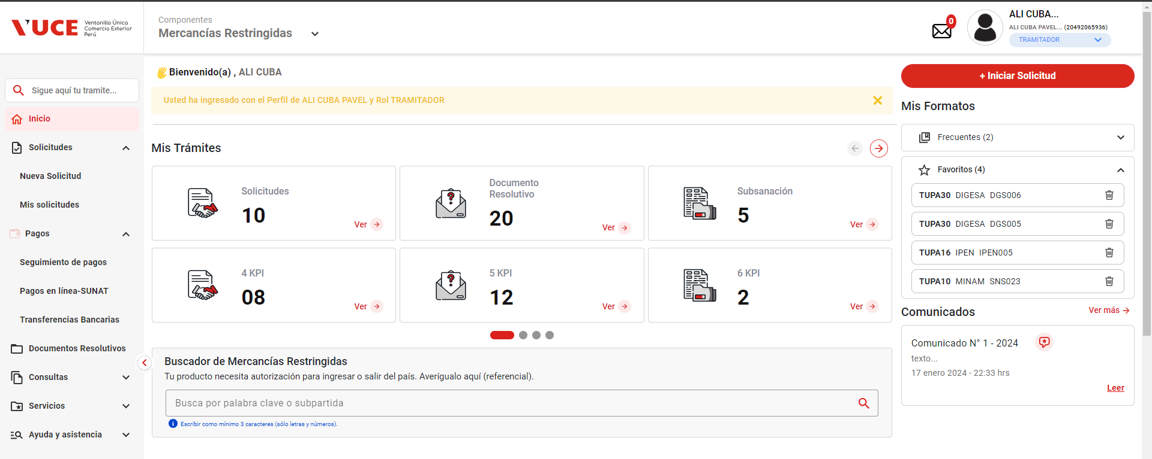

 |  |  | 3. Ir a la Bandeja de Pagos
 |  |  | 4. Buscar las ordenes de pagos pendientes de pago para una persona natural
 |  |  | 5.Seleccionar una orden de pago
 |  |  | 6. Hacer clic en el botón CPB (imprimir)
 |  |  |  | 1. Que el sistema muestre la lista de resultados con los pagos pendientes
 |  |  |  | 2. Que el sistema invoque la pasarela de pagos de SUNAT
 |  |  |  | 3. En caso de éxito, la pasarela retorna lo siguiente:
 |  |  |  | * Nombre referencial del archivo
 |  |  |  | * Archivo con la información resumen a pagar (en pdf)
PASO 04: Buscar las ordenes de pagos pendientes de pago para una persona natural |  |  |  | * Código 200 (operación exitosa)
Que el sistema muestre la lista de resultados con los pagos pendientes |  |  |  | orden de pago en estado ' Pendiente de Pago' desde la Bandeja de Pagos y al hacer clic en “Imprimir CPB” se puerda Ver el comprobante bancario para una persona natural

 | Si bien se tiene ordenes de pagos por realizar (ver ventana de Solicitudes), no se evidencia documentos por pagar desde el modulo de PAGOS

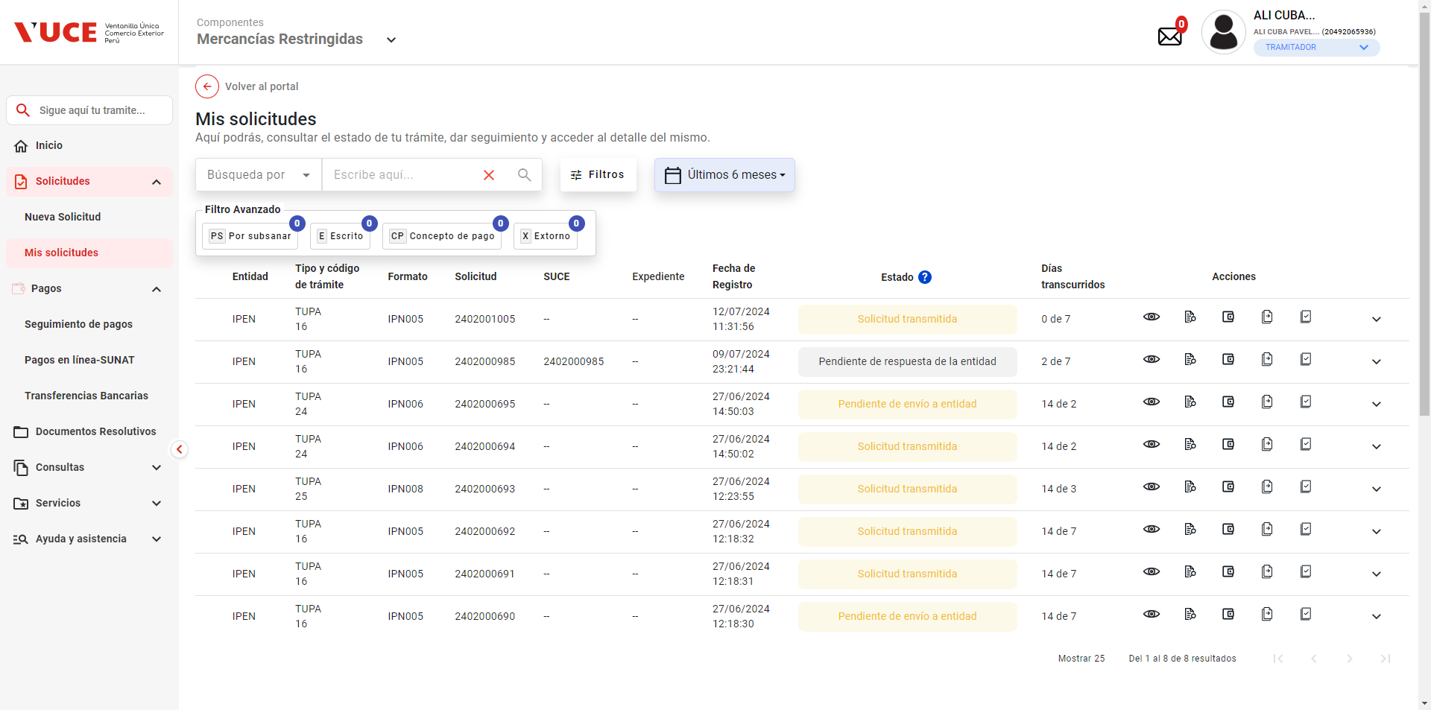
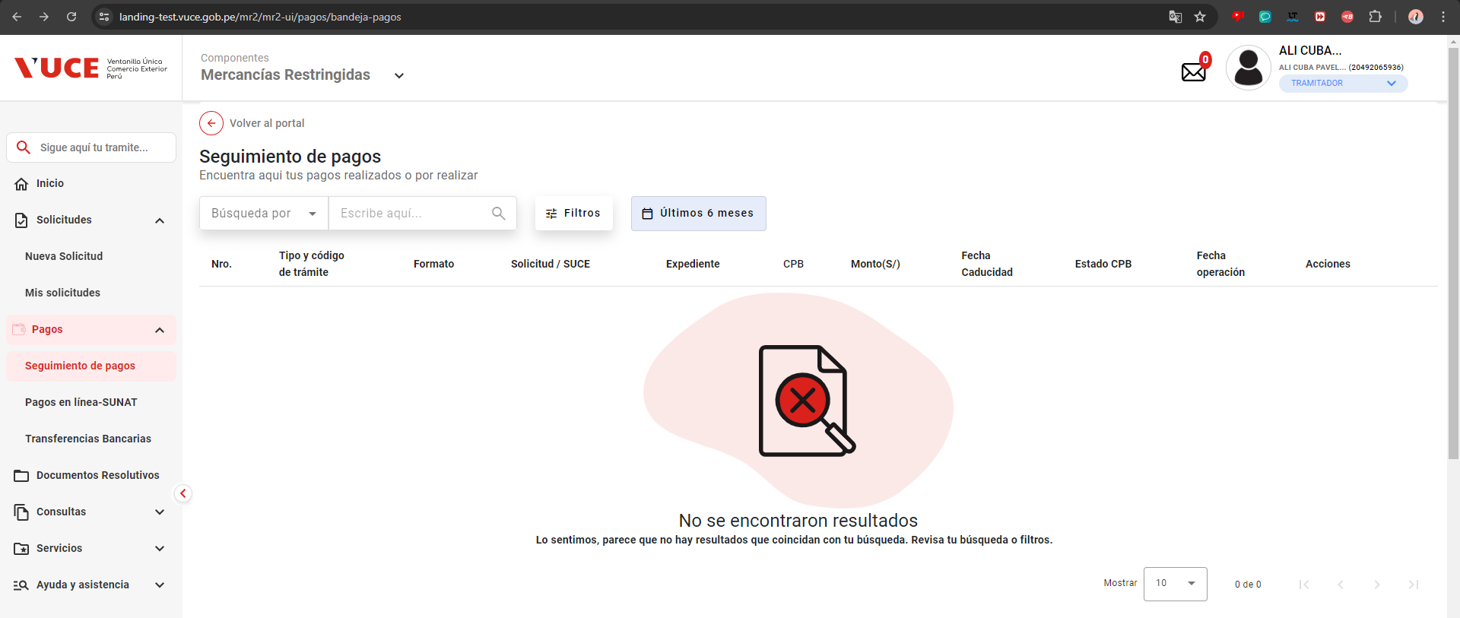

PASO 05: Seleccionar una orden de pago
Que el sistema invoque la pasarela de pagos de SUNAT
La estructura en el HU difiere de lo mostrado en el sistema
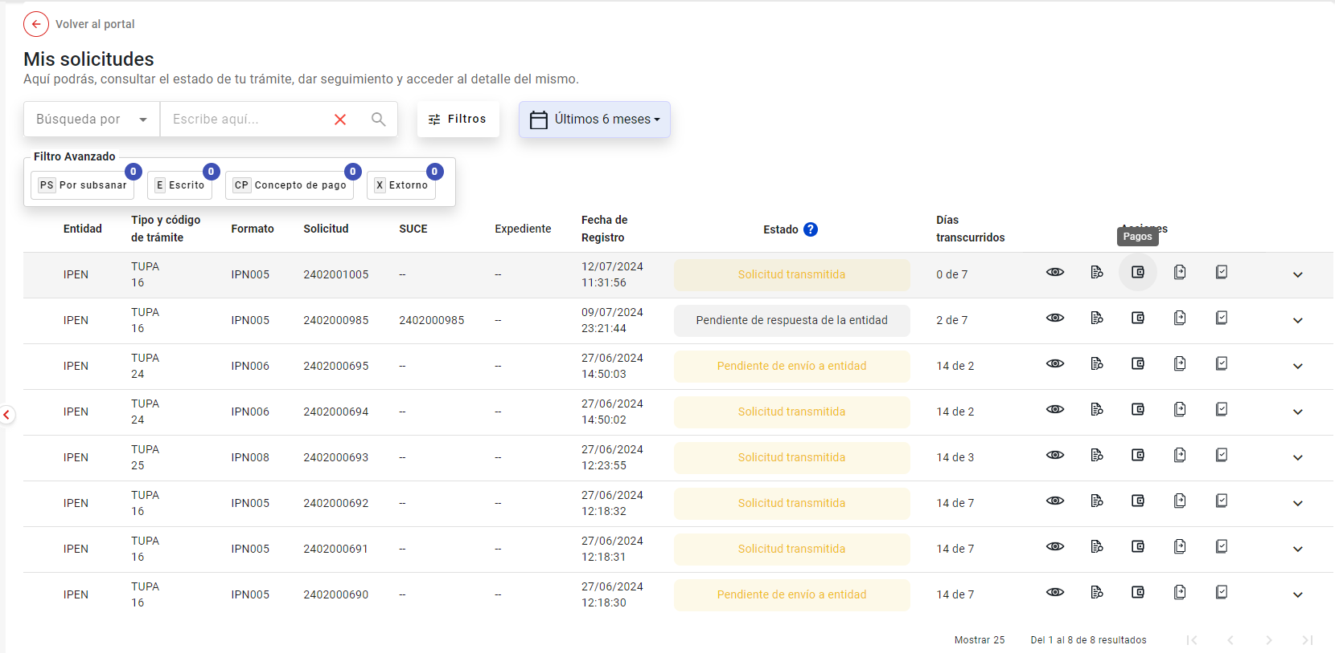

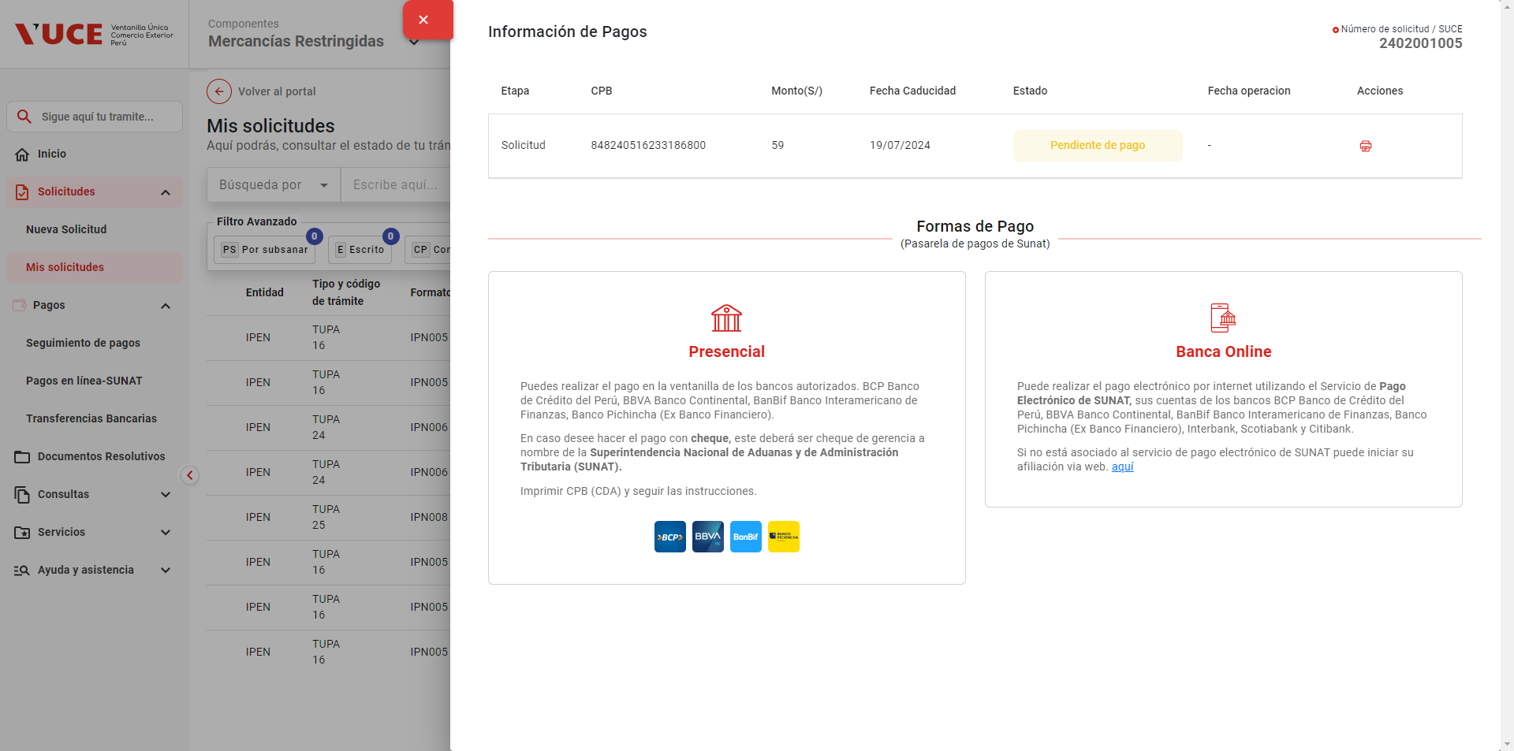

PASO 06: Hacer clic en el botón CPB (imprimir)
En caso de éxito, la pasarela retorna lo siguiente:
* Nombre referencial del archivo |  | Según el HU indica que tiene nombre referencial, pero no se tiene sentido de referencia al nombre.
* Archivo con la información resumen a pagar (en pdf)
* Código 200 (operación exitosa)

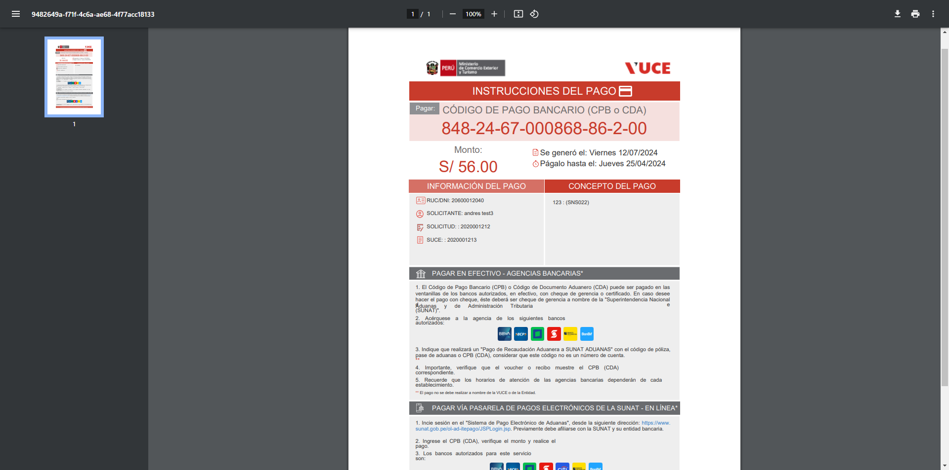

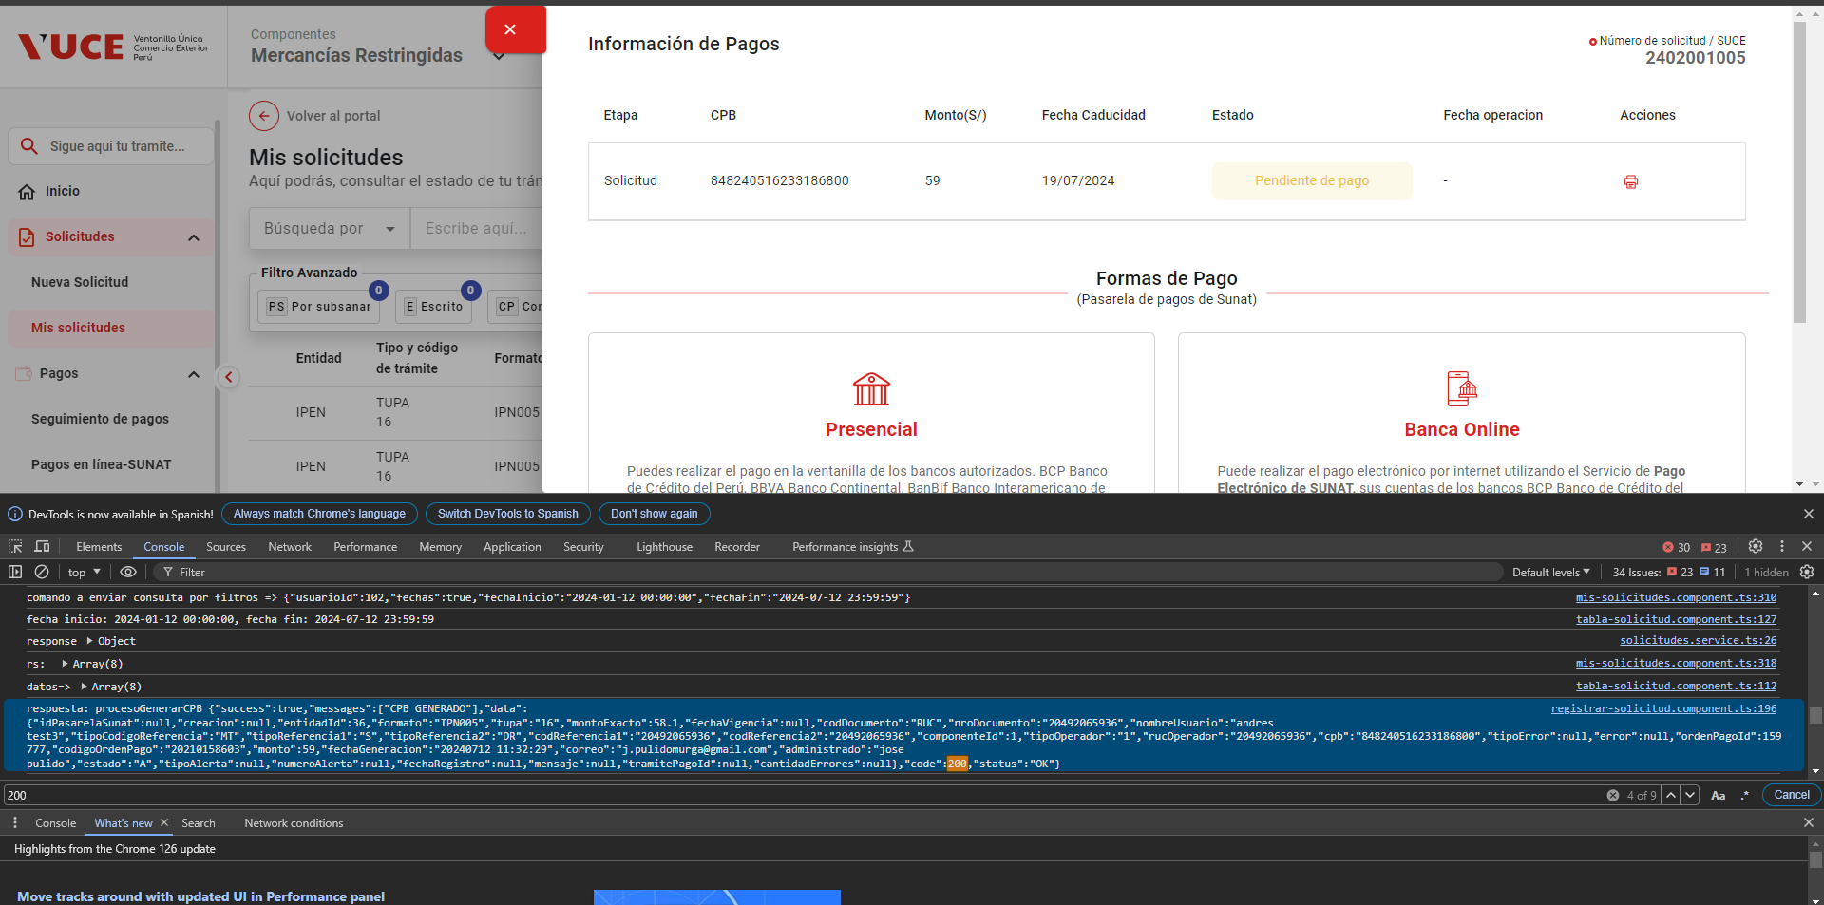

Cuando se hace clic en el botón administrar Datos se muestra brevemente un mensaje de error, y re-dirige al portal de autenticación

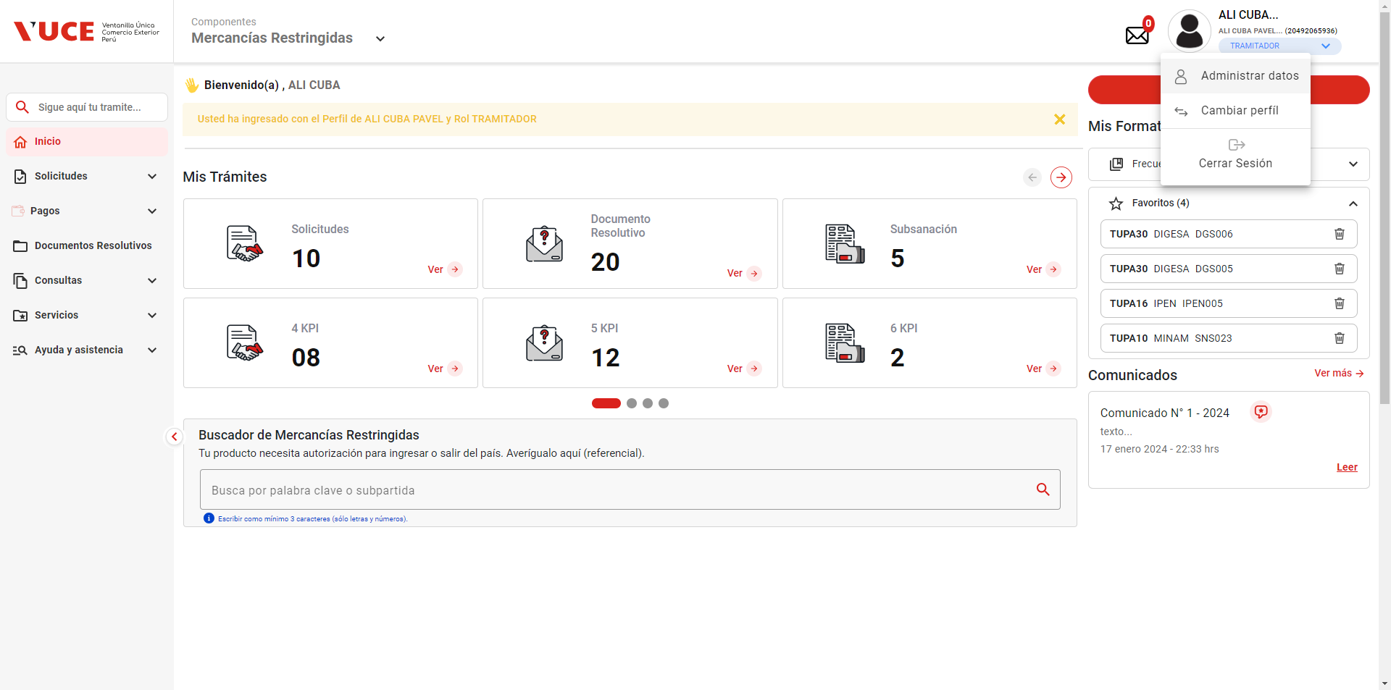

En el caso de prueba indica que debe realizar el proceso para Persona Narutal, pero al generar la nueva Solicitud, el sistema muestra por default persona Juridica

17
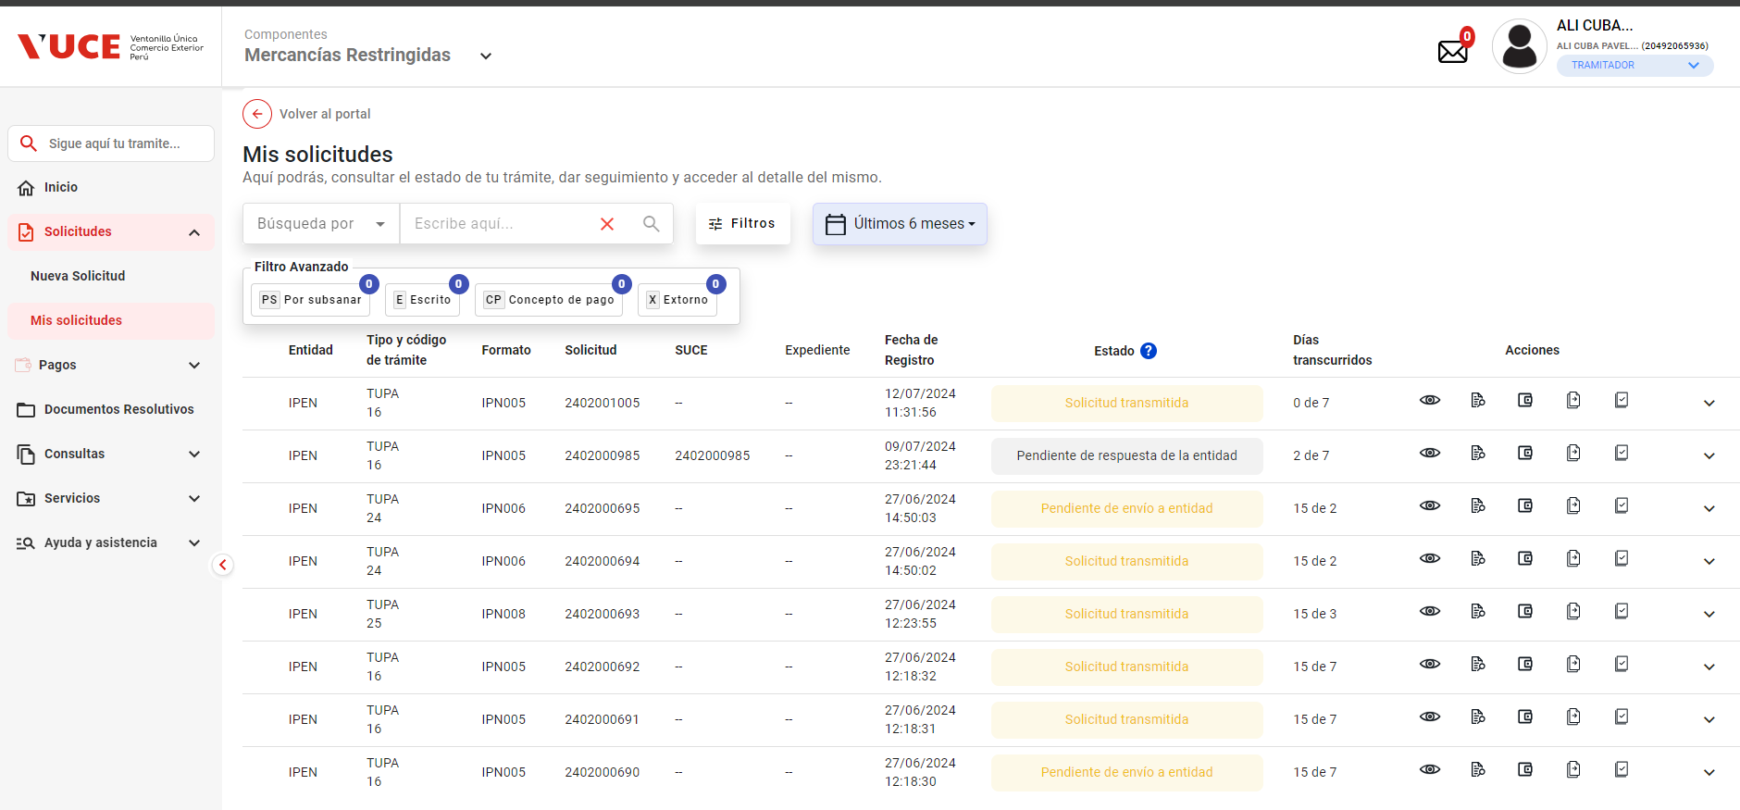
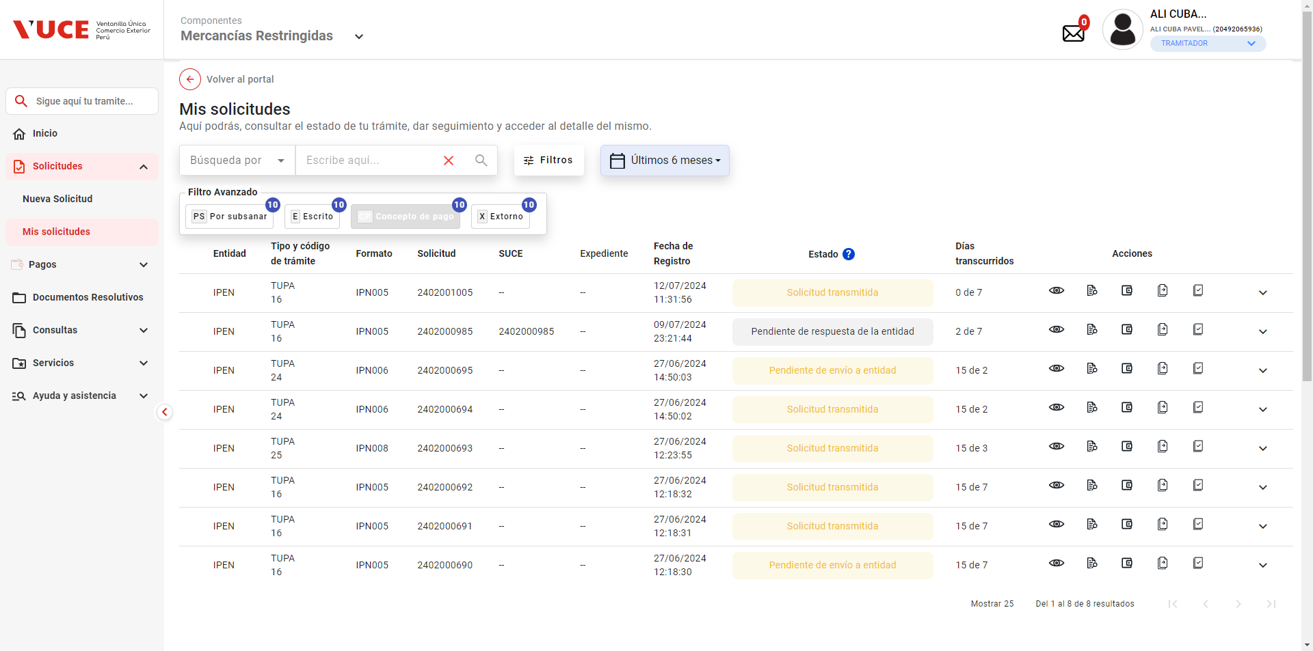
PASO 01: Ingresar a la página de la VUCE

https://landing-test.vuce.gob.pe/mr2/mr2-ui/

PASO 02: Loguearse con el perfil MR.ENTIDAD.SUPERVISOR_AREA

PASO 03: Ir a la Bandeja de Pagos

Que el sistema muestre la lista de resultados con los pagos pendientes

Los botones de ver más no hacen ninguna acción, y el botón de siguiente de la misma manera.

 |  |  | 3. Ir a la Bandeja de Pagos
 |  |  | 4. Buscar las ordenes de pagos pendientes de pago para una persona natural
 |  |  | 5.Seleccionar una orden de pago
 |  |  | 6. Hacer clic en el botón CPB (imprimir)
 |  |  |  | 1. Que el sistema muestre la lista de resultados con los pagos pendientes
 |  |  |  | 2. Que el sistema invoque la pasarela de pagos de SUNAT
 |  |  |  | 3. En caso de éxito, la pasarela retorna lo siguiente:
 |  |  |  | * Nombre referencial del archivo
 |  |  |  | * Archivo con la información resumen a pagar (en pdf)
PASO 04: Buscar las ordenes de pagos pendientes de pago para una persona natural |  |  |  | * Código 200 (operación exitosa)
Que el sistema muestre la lista de resultados con los pagos pendientes |  |  |  | pago en estado ' Extornado' desde la Bandeja de Pagos y al hacer clic en “Imprimir CPB” se puerda Ver el comprobante bancario para una persona natural

 | Si bien se tiene ordenes de pagos por realizar (ver ventana de Solicitudes), no se evidencia documentos por pagar desde el modulo de PAGOS

PASO 05: Seleccionar una orden de pago
Que el sistema invoque la pasarela de pagos de SUNAT
La estructura en el HU difiere de lo mostrado en el sistema

PASO 06: Hacer clic en el botón CPB (imprimir)
En caso de éxito, la pasarela retorna lo siguiente:
* Nombre referencial del archivo |  | Según el HU indica que tiene nombre referencial, pero no se tiene sentido de referencia al nombre.
* Archivo con la información resumen a pagar (en pdf)
* Código 200 (operación exitosa)

Cuando se hace clic en el botón administrar Datos se muestra brevemente un mensaje de error, y re-dirige al portal de autenticación

En el caso de prueba indica que debe realizar el proceso para Persona Narutal, pero al generar la nueva Solicitud, el sistema muestra por default persona Juridica

Cuando se hace clic en la seccion de filtro avanzado para extorno, el sistema agrega un indice numeral, de 10, y luego cuando se hace clic en las otras opciones, no se evidencia acambio algo sobre el cuadro de filtro, solo se agrean lo numerales en cada una de las opciones

